D1
I. Balanța de plăți a Republicii Moldova în trimestrul IV 2024 (date provizorii)

PIB-ul Republicii Moldova a scăzut, în trimestrul IV 2024, în timp ce ceilalți parteneri comerciali au continuat redresarea economiilor.

Diagrama 1. PIB, indicii volumului fizic (% față de același trimestru al anului precedent)
 | RUS | #REF! | ROU | UE | #REF! | MDA
I | 98.2 | 1 | 102.7 | 100.1 | 1 | 99.9
II | 104.9 |  | 101.2 | 100.1 |  | 100.1
III | 105.5 |  | 102.3 | 100.0 |  | 103.9
IV | 105.1 |  | 103.3 | 100.0 |  | 100.5
I* | 105.4 |  | 100.5 | 100.0 |  | 102.0
II* | 104.1 |  | 100.9 | 100.3 |  | 102.5
III* | 103.1 |  | 101.2 | 100.4 |  | 98.1
IV | 103.8 |  | 100.7 | 100.4 |  | 98.7

Surse: Autoritățile naționale de statistică, OECD.Stat
* date revizuite

 | 2023 |  |  |  | 2024
 | I | II | III | IV | I* | II* | III* | IV
RUS | 98.2 | 104.9 | 105.5 | 105.1 | 105.4 | 104.1 | 103.1 | 103.8
ROU | 102.7 | 101.2 | 102.3 | 103.3 | 100.5 | 100.9 | 101.2 | 100.7
UE | 100.1 | 100.1 | 100.0 | 100.0 | 100.0 | 100.3 | 100.4 | 100.4
MDA | 99.9 | 100.1 | 103.9 | 100.5 | 102.0 | 102.5 | 98.1 | 98.7

D2
I. Balanța de plăți a Republicii Moldova în trimestrul IV 2024 (date provizorii)

În trimestrul IV 2024, deschiderea comercială a economiei s-a majorat f.a.p., iar deschiderea financiară s-a diminuat comparativ cu sfârșitul anului 2023.

Diagrama 2. Indicatorii gradului de deschidere a economiei, %

* date revizuite

 | 2023 |  |  |  | 2024
 | I | II | III | IV | I* | II* | III* | IV
Gradul de deschidere comercială | 115.7 | 91.3 | 89.5 | 87.4 | 93.8 | 92.1 | 81.4 | 89.3
Export de bunuri și servicii / PIB | 43.9 | 34.7 | 32.4 | 32.6 | 35.5 | 32.7 | 27.6 | 31.1
Import de bunuri și servicii / PIB | 71.8 | 56.6 | 57.1 | 54.8 | 58.3 | 59.4 | 53.8 | 58.2

 | 31.03. 2023 | 30.06. 2023 | 30.09. 2023 | 31.12. 2023 | 31.03. 2024* | 30.06. 2024* | 30.09. 2024* | 31.12. 2024
Gradul de deschidere financiară | 134.7 | 132.6 | 126.6 | 129.7 | 125.0 | 121.5 | 124.1 | 121.1
Active fin. externe / PIB | 45.5 | 45.6 | 43.5 | 46.9 | 45.3 | 44.6 | 46.2 | 45.2
Pasive externe / PIB | 89.2 | 87.1 | 83.1 | 82.8 | 79.8 | 76.8 | 77.8 | 75.9

D3
I. Balanța de plăți a Republicii Moldova în trimestrul IV 2024 (date provizorii)

Majorarea deficitului contului curent, în trimestrul IV 2024, a fost cauzată de evoluțiile negative înregistrate de toate subconturile acestuia.

Diagrama 3. Contul curent – componente principale (mil. USD)

* date revizuite
 | 2023 |  |  |  | 2024
 | I | II | III | IV | I* | II* | III* | IV
Cont curent | -493.09 | -386.89 | -553.79 | -459.46 | -447.72 | -711.04 | -873.97 | -884.27
Export / intrări | 2,252.58 | 2,168.03 | 2,383.46 | 2,411.68 | 2,091.51 | 2,208.39 | 2,351.70 | 2,332.08
Bunuri | 916.37 | 799.99 | 820.20 | 888.94 | 797.12 | 707.94 | 701.21 | 807.25
Servicii | 591.43 | 577.95 | 640.99 | 630.16 | 568.54 | 683.86 | 740.20 | 711.13
Venituri primare | 247.14 | 274.43 | 284.53 | 287.95 | 256.18 | 308.19 | 294.71 | 275.88
Venituri secundare | 497.64 | 515.66 | 637.74 | 604.63 | 469.67 | 508.40 | 615.58 | 537.82
Import / ieșiri | -2,745.67 | -2,554.92 | -2,937.25 | -2,871.14 | -2,539.23 | -2,919.43 | -3,225.67 | -3,216.35
Bunuri | -2,147.63 | -1,858.55 | -2,114.41 | -2,174.00 | -1,881.91 | -2,081.44 | -2,296.26 | -2,373.83
Servicii | -320.95 | -386.75 | -458.67 | -379.26 | -358.19 | -444.08 | -508.56 | -474.10
Venituri primare | -179.02 | -205.98 | -242.94 | -199.36 | -180.69 | -265.82 | -291.60 | -238.92
Venituri secundare | -98.07 | -103.64 | -121.23 | -118.52 | -118.44 | -128.09 | -129.25 | -129.50

D4
I. Balanța de plăți a Republicii Moldova în trimestrul IV 2024 (date provizorii)

În trimestrul IV 2024, deficitele comerțului cu bunuri cu UE și cu alte țări au crescut comparativ cu perioada similară a anului precedent.

Diagrama 4. Balanța comerțului cu bunuri, pe zone geografice (FOB-FOB), (mil. USD)

Sursa: Elaborat de BNM în baza datelor BNS
* date revizuite

 | 2023 |  |  |  | 2024
 | I | II | III | IV | I* | II* | III* | IV
Total | -1,231.26 | -1,058.56 | -1,294.21 | -1,285.06 | -1,084.78 | -1,373.50 | -1,595.05 | -1,566.58
UE | -804.90 | -755.20 | -803.37 | -789.11 | -743.38 | -904.61 | -969.27 | -991.73
CSI | 6.65 | -1.10 | -17.90 | -13.70 | -7.48 | 6.11 | -33.20 | -33.20
Alte țări | -433.01 | -302.26 | -472.94 | -482.25 | -333.92 | -475.00 | -592.58 | -541.65

D6
I. Balanța de plăți a Republicii Moldova în trimestrul IV 2024 (date provizorii)

Exportul de bunuri s-a diminuat ca urmare a reducerii livrărilor către UE și CSI, în timp ce importul s-a majorat pe seama celui din UE și alte țări. Produsele agroalimentare au fost în continuare principala categorie de bunuri exportate, iar produsele minerale – principala categorie de bunuri importate.

Diagrama 6. Exportul și importul de bunuri pe categorii și zone geografice
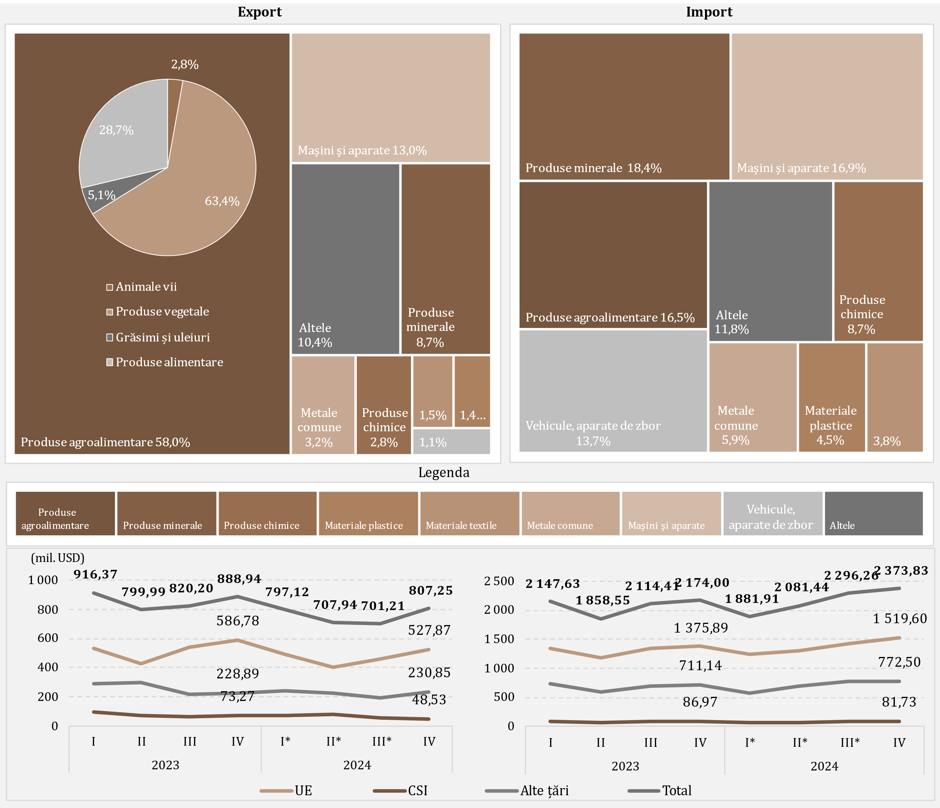

Sursa: Elaborat de BNM în baza datelor BNS
* date revizuite

D7
I. Balanța de plăți a Republicii Moldova în trimestrul IV 2024 (date provizorii)

Creșterea importului de produse energetice și electricitate, în trimestrul IV 2024, față de perioada similară a anului precedent, a fost determinată de creșterea valorii energiei electrice și gazului natural importate.

Diagrama 7. Import de produse energetice și electricitate (prețuri FOB), (mil. USD)

* date revizuite
 | 2023 |  |  |  | 2024
 | I | II | III | IV | I* | II* | III* | IV
Combustibil diesel | 241.29 | 217.93 | 227.81 | 168.39 | 144.93 | 133.69 | 157.64 | 133.75
Gaz natural | 188.86 | 6.75 | 167.12 | 95.45 | -2.84 | 28.10 | 85.70 | 111.62
Benzine auto | 60.97 | 60.55 | 66.80 | 65.93 | 67.81 | 63.82 | 77.13 | 70.69
Energie electrică | 13.24 | 11.03 | 15.17 | 17.40 | 18.31 | 18.23 | 37.29 | 53.82
Cărbune | 5.02 | 2.13 | 4.46 | 4.93 | 3.06 | 2.47 | 2.16 | 4.53
Pacură | 62.03 | 1.14 | 0.09 | 10.53 | 0.10 | 0.08 | 0.11 | 0.02
Altele | 26.76 | 23.83 | 38.55 | 32.66 | 23.82 | 29.71 | 34.88 | 29.68
Total | 598.17 | 323.36 | 520.00 | 395.29 | 255.19 | 276.10 | 394.91 | 404.11

D8
I. Balanța de plăți a Republicii Moldova în trimestrul IV 2024 (date provizorii)

Diminuarea excedentului balanței serviciilor a fost determinată, în special, de evoluția serviciilor de transport.

Diagrama 8. Balanța serviciilor

* date revizuite

 | 2023 |  |  |  | 2024
 | I | II | III | IV | I* | II* | III* | IV
Sold | 270.48 | 191.20 | 182.32 | 250.90 | 210.35 | 239.78 | 231.64 | 237.03
Export | 591.43 | 577.95 | 640.99 | 630.16 | 568.54 | 683.86 | 740.20 | 711.13
Import | 320.95 | 386.75 | 458.67 | 379.26 | 358.19 | 444.08 | 508.56 | 474.10
Sold / PIB (scala din dreapta) | 7.9 | 4.8 | 4.0 | 5.4 | 5.5 | 5.6 | 4.4 | 4.8

D9
I. Balanța de plăți a Republicii Moldova în trimestrul IV 2024 (date provizorii)

În trimestrul IV 2024, principalele categorii de servicii exportate au fost călătoriile, transportul și serviciile de informatică, iar la import – transportul și călătoriile.

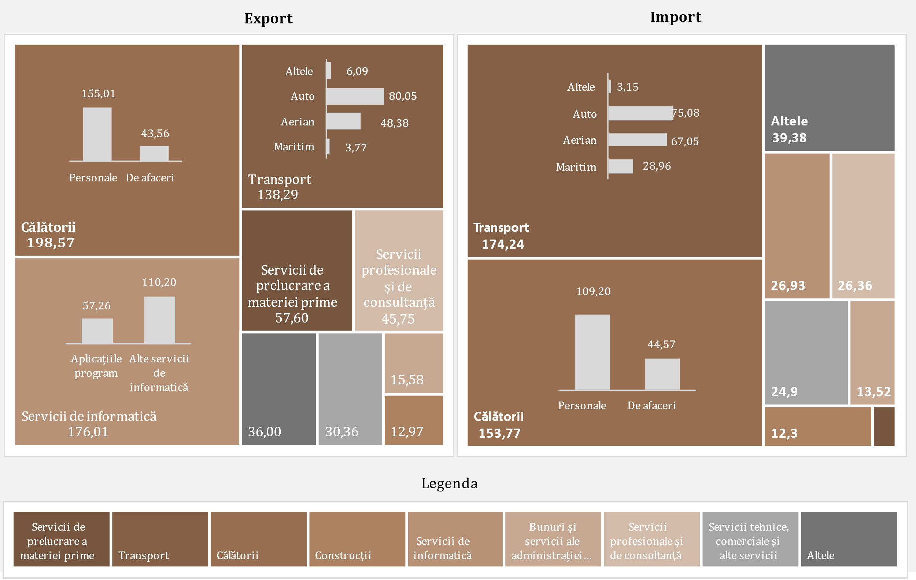
Diagrama 9. Exportul și importul de servicii pe principalele tipuri, în trimestrul IV 2024, mil. USD

D10
I. Balanța de plăți a Republicii Moldova în trimestrul IV 2024 (date provizorii)

În trimestrul IV 2024, soldul excedentar al balanței veniturilor primare a scăzut de 2,4 ori.

Diagrama 10. Evoluția veniturilor primare

Credit |  | Debit
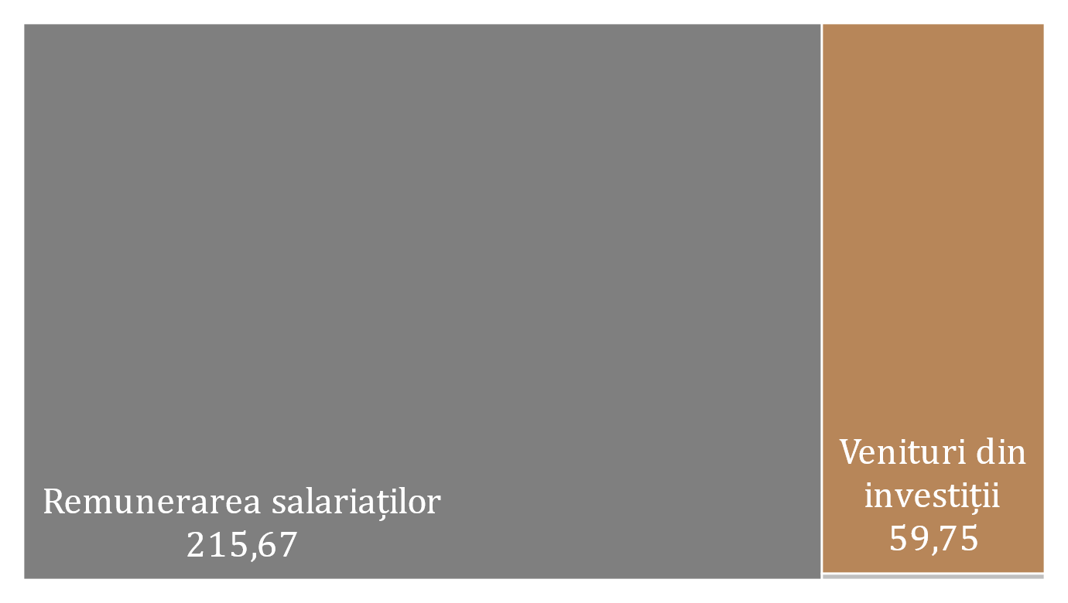
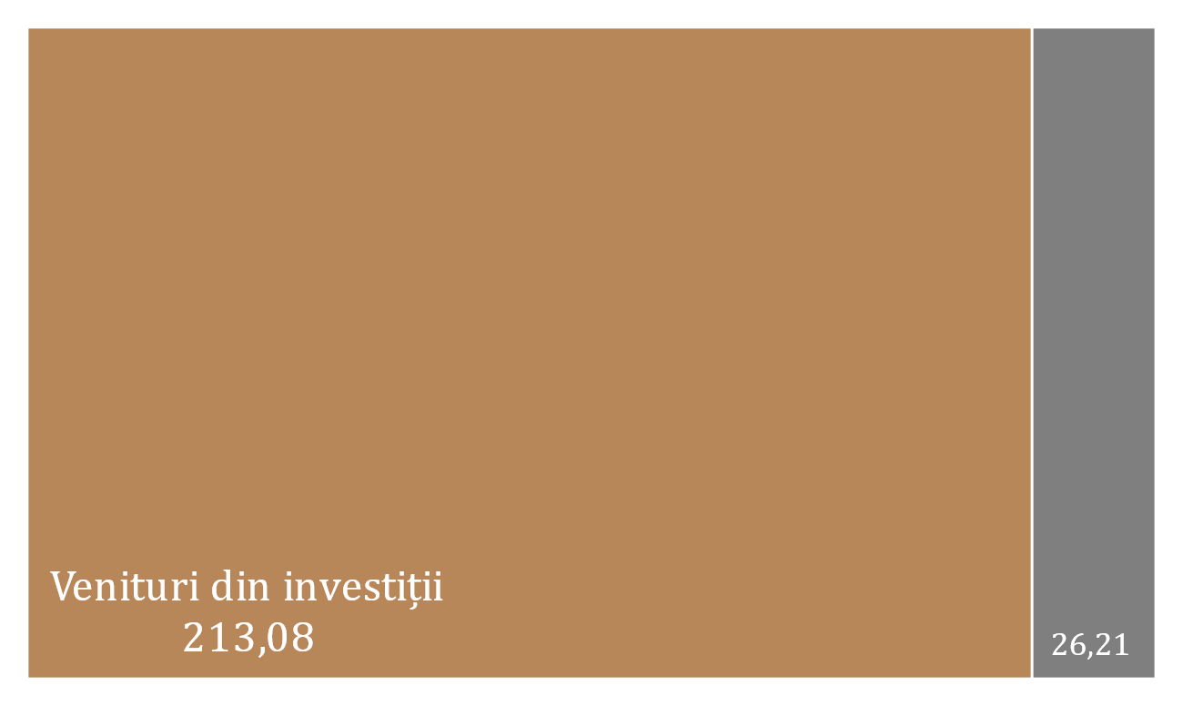

* date revizuite

 | 2023 |  |  |  | 2024
 | I | II | III | IV | I* | II* | III* | IV
Sold / PIB (scala din dreapta) | 2.0% | 1.7% | 0.9% | 1.9% | 2.0% | 1.0% | 0.1% | 0.8%
Remunerarea salariaților, net | 183.99 | 194.00 | 199.36 | 195.69 | 167.50 | 216.21 | 199.58 | 189.46
Venituri din investiţii, net | -115.46 | -123.83 | -161.49 | -108.87 | -92.99 | -174.89 | -196.50 | -153.33
Alte venituri primare, net | -0.41 | -1.72 | 3.72 | 1.77 | 0.98 | 1.05 | 0.03 | 0.83
Sold | 68.12 | 68.45 | 41.59 | 88.59 | 75.49 | 42.37 | 3.11 | 36.96

D11
I. Balanța de plăți a Republicii Moldova în trimestrul IV 2024 (date provizorii)

În trimestrul IV 2024, diminuarea excedentului veniturilor secundare a rezultat din scăderea transferurilor personale nete.

Diagrama 11. Evoluția veniturilor secundare

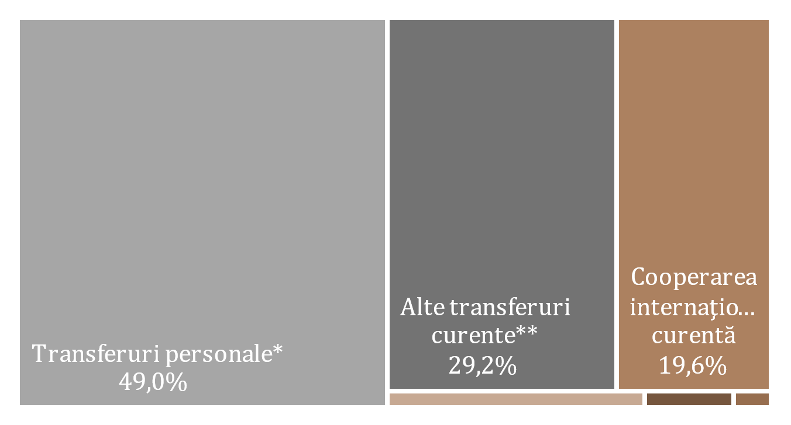
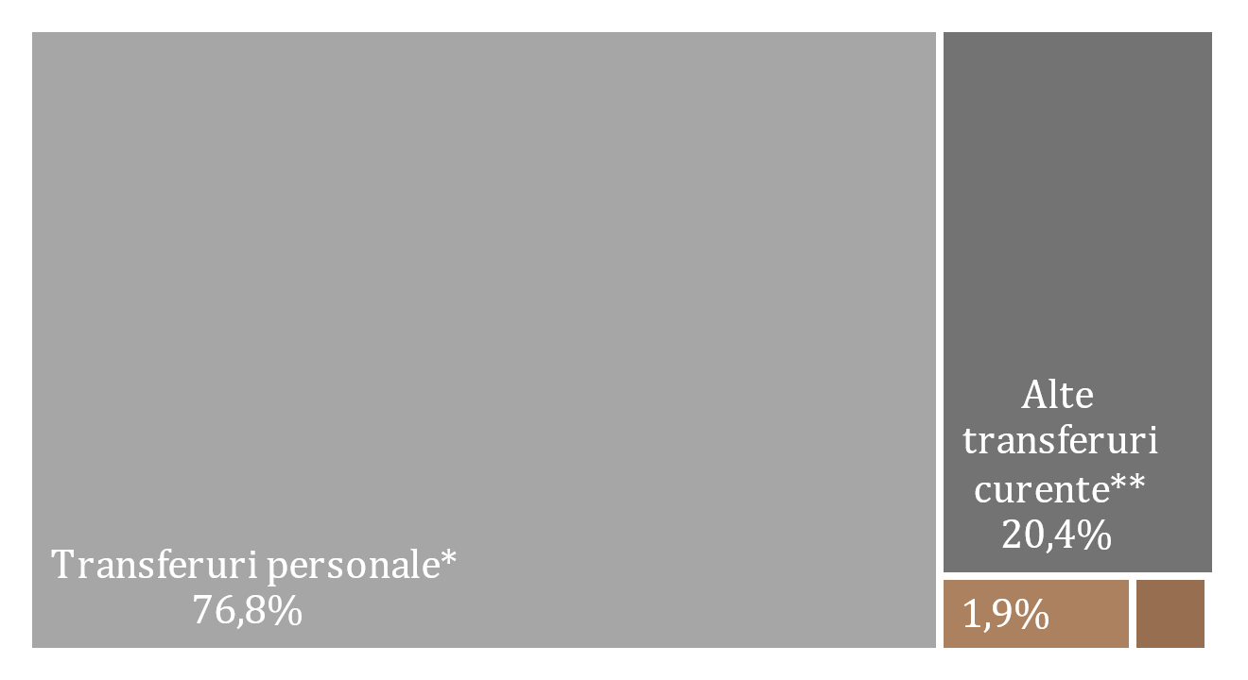
Credit | Debit

Legenda

* date revizuite
** Transferuri curente între gospodăriile populației rezidente și nerezidente

 | 2023 |  |  |  | 2024
 | I | II | III | IV | I* | II* | III* | IV
Sold | 399.57 | 412.02 | 516.51 | 486.11 | 351.23 | 380.31 | 486.33 | 408.32
Cooperarea internațională curentă, net | 91.13 | 76.85 | 198.62 | 183.18 | 72.49 | 79.36 | 162.91 | 102.97
Transferuri personale, net | 196.47 | 219.86 | 194.58 | 177.43 | 157.64 | 154.65 | 155.97 | 164.25
Alte venituri secundare, net | 111.97 | 115.31 | 123.31 | 125.50 | 121.10 | 146.30 | 167.45 | 141.10
Sold / PIB (%, scala din dreapta) | 11.6 | 10.4 | 11.5 | 10.4 | 9.1 | 8.9 | 9.3 | 8.4

D12
I. Balanța de plăți a Republicii Moldova în trimestrul IV 2024 (date provizorii)

Diminuarea intrărilor de remiteri personale a fost cauzată de scăderea intrărilor din transferuri personale și remunerarea salariaților, în timp ce ieșirile s-au majorat pe seama creșterilor la toate componentele. Atât intrările, cât și ieșirile de remiteri personale au fost majoritar din / către UE.

Diagrama 12. Remiterile personale, pe componente și zone geografice

 | Transferuri personale | Remunerarea salariaților | Transferuri de capital între gospodăriile populației | Transferuri personale | Remunerarea salariaților | Transferuri de capital între gospodăriile populației | Credit, total | Debit, total | #REF! | Remiteri personale (intrări) la PIB (%)
 | 271.4 | 180.25 | 13.73 | -74.93 | -24.17 | -6.24 | 465.38 | -105.34 | 1 | 13.5%
 | 298.69 | 189.9 | 19.74 | -78.83 | -24.92 | -6.64 | 508.33 | -110.39 |  | 12.8%
 | 283.67 | 195.56 | 14.09 | -89.09 | -26.07 | -8.97 | 493.32 | -124.13 |  | 10.9%
 | 268.85 | 194.75 | 15.66 | -91.42 | -28.9 | -8.98 | 479.26 | -129.3 |  | 10.3%
 | 252.53 | 167.57 | 13.07 | -94.89 | -25.62 | -4.99 | 433.17 | -125.5 |  | 11.3%
 | 253.35 | 210.42 | 15.7 | -98.7 | -26.9 | -7.9 | 479.47 | -133.5 |  | 11.3%
 | 260.23 | 196.58 | 20.5 | -104.26 | -27.24 | -7.49 | 477.31 | -138.99 |  | 9.2%
 | 263.67 | 184.34 | 20.26 | -99.42 | -23.42 | -8.23 | 468.27 | -131.07 |  | 9.6%

Remiteri personale pe zone geografice
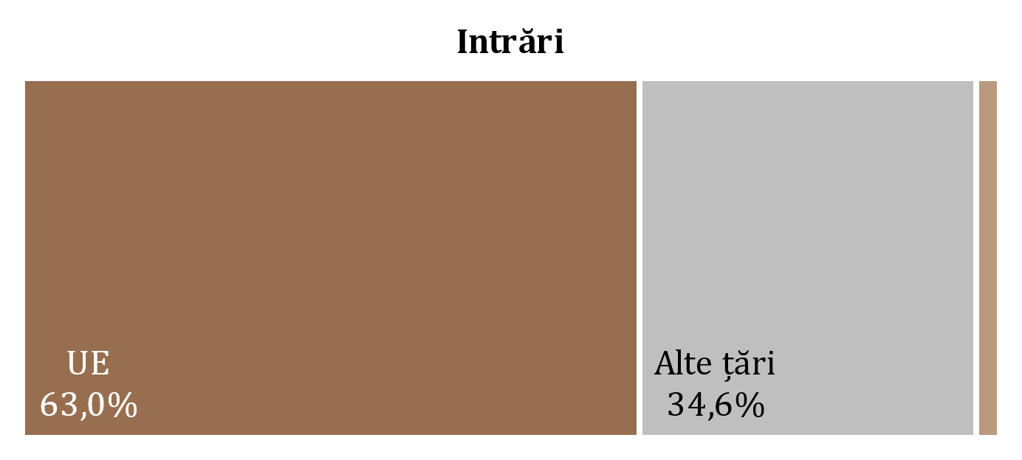
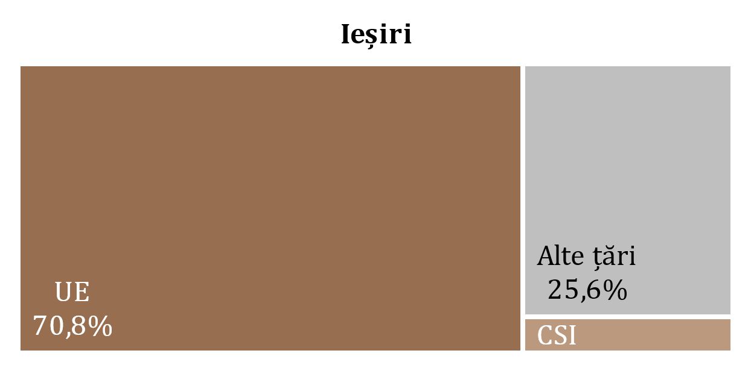

 | #REF! | #REF! | #REF!
2023 I | 55.88 | 25.46 | 24.00
2023 II | 58.56 | 26.68 | 25.15
2023 III | 65.43 | 33.95 | 24.75
2023 IV | 66.11 | 34.11 | 29.08
2024 I* | 71.79 | 22.60 | 31.11
2024 II* | 76.56 | 24.78 | 32.16
2024 III* | 85.92 | 19.20 | 33.87
2024 IV | 92.79 | 4.78 | 33.50

* date revizuite

 | 2023 |  |  |  | 2024
 | I | II | III | IV | I* | II* | III* | IV
Transferuri personale | 271.4 | 298.69 | 283.67 | 268.85 | 252.53 | 253.35 | 260.23 | 263.67
Remunerarea salariaților | 180.25 | 189.9 | 195.56 | 194.75 | 167.57 | 210.42 | 196.58 | 184.34
Transferuri de capital între gospodăriile populației | 13.73 | 19.74 | 14.09 | 15.66 | 13.07 | 15.7 | 20.5 | 20.26
Transferuri personale | -74.93 | -78.83 | -89.09 | -91.42 | -94.89 | -98.7 | -104.26 | -99.42
Remunerarea salariaților | -24.17 | -24.92 | -26.07 | -28.9 | -25.62 | -26.9 | -27.24 | -23.42
Transferuri de capital între gospodăriile populației | -6.24 | -6.64 | -8.97 | -8.98 | -4.99 | -7.9 | -7.49 | -8.23
Credit, total | 465.38 | 508.33 | 493.32 | 479.26 | 433.17 | 479.47 | 477.31 | 468.27
Debit, total | -105.34 | -110.39 | -124.13 | -129.3 | -125.5 | -133.5 | -138.99 | -131.07
Remiteri personale (intrări) la PIB (%) | 13.5% | 12.8% | 10.9% | 10.3% | 11.3% | 11.3% | 9.2% | 9.6%

D13
I. Balanța de plăți a Republicii Moldova în trimestrul IV 2024 (date provizorii)

În trimestrul IV 2024, majorarea excedentului contului de capital a fost determinată de creșterea intrărilor de capital atât la sectorul public, cât și la sectorul privat.

Diagrama 13. Evoluția contului de capital
evoluția soldului de capital
transferuri de capital, prezentare sectorială
 | intrări | ieșiri
2023-I | 6.68
2023-II | 11.99
2023-III | 19.85
2023-IV | 10.94
2024 -I* | 8.23
2024-II* | 8.75
2024-III* | 7.76
2024-IV | 16.24
2023-I | 13.73 | 6.24
2023-II | 19.74 | 6.64
2023-III | 14.09 | 8.97
2023-IV | 15.66 | 8.98
2024 -I* | 13.07 | 4.99
2024-II* | 15.7 | 7.90
2024-III* | 20.5 | 7.49
2024-IV | 20.26 | 8.23

* date revizuite

 | 2023 |  |  |  | 2024
 | I | II | III | IV | I* | II* |  | II
Sold CK | 14.17 | 25.09 | 24.97 | 17.62 | 16.3 | 16.5 | 20.77 | 28.27
% din PIB (scala din dreapta) | 0.4 | 0.6 | 0.6 | 0.4 | 0.4 | 0.4 | 0.4 | 0.6

 |  | intrări | ieșiri
Administraţia publică | 2023-I | 6.68
 | 2023-II | 11.99
 | 2023-III | 19.85
 | 2023-IV | 10.94
 | 2024 -I* | 8.23
 | 2024-II* | 8.75
 | 2024-III* | 7.76
 | 2024-IV | 16.24
Societăţi financiare și nefinanciare, GP şi IFSLSGP | 2023-I | 13.73 | 6.24
 | 2023-II | 19.74 | 6.64
 | 2023-III | 14.09 | 8.97
 | 2023-IV | 15.66 | 8.98
 | 2024 -I* | 13.07 | 4.99
 | 2024-II* | 15.70 | 7.90
 | 2024-III* | 20.50 | 7.49
 | 2024-IV | 20.26 | 8.23

D14
I. Balanța de plăți a Republicii Moldova în trimestrul IV 2024 (date provizorii)

Intrările nete ale activelor financiare au fost determinate, în special, de tranzacțiile de scădere a activelor sub formă de numerar și depozite. Intrările nete ale pasivelor au rezultat din evoluția tranzacțiilor angajamentelor sub formă de împrumuturi și de investiții directe (profit reinvestit).

Diagrama 14. Contul financiar, active și pasive pe categorii funcționale în trimestrul IV 2024 (mil. USD)
 | Investiţii directe | Numerar şi depozite | Împrumuturi | Credite comerciale şi avansuri | Active de rezervă | Investiții de portofoliu | Alte fluxuri financiare
Achiziția netă de active financiare | 33.77 | -670.92 | -30.18 | 133.68 | -20.16 | 67.25 | 0
Acumularea netă de pasive | 73.89 | 6.94 | 523.42 | -100.92 |  |  | -0.77

 | Achiziția netă de active financiare | Acumularea netă de pasive
Total | -486.56 | 502.41
Investiţii directe | 33.77 | 73.89
Investiții de portofoliu | 67.25 | -0.15
Alte fluxuri financiare | -20.16 | -0.77
Alte fluxuri financiare | 0 | -0.77
Numerar şi depozite | -670.92 | 6.94
Împrumuturi | -30.18 | 523.42
Credite comerciale şi avansuri | 133.68 | -100.92
Active de rezervă | -20.16

D15
I. Balanța de plăți a Republicii Moldova în trimestrul IV 2024 (date provizorii)

Intrările nete la împrumuturi au fost determinate în special de tragerile nete de împrumuturi ale administrației publice.

Diagrama 15. Împrumuturi externe (pasive, fără cele intragrup), valorificări și rambursări, în trimestrul IV 2024 (mil. USD)
pe sectoare instituționale
pe scadențe

termen lung

termen scurt

 | valorificări | rambursări |  | valorificări | rambursări
Administraţia publică | 577.17 | 61.14 | termen scurt | 9.79 | 13.21
Societăţi care acceptă depozite, exclusiv BC | 34.81 | 23.48 | termen lung | 668.82 | 141.98
Societăţi nefinanciare, GP şi IFSLSGP | 29.19 | 35.14
Alte societăţi financiare | 37.44 | 31.50
Banca centrală | 0.00 | 3.92
Împrumuturi | 678.61 | 155.19

D16
I. Balanța de plăți a Republicii Moldova în trimestrul IV 2024 (date provizorii)

În trimestrul IV 2024, principalii creditori ai administrației publice au fost Banca Europeană pentru Reconstrucție și Dezvoltare și Fondul Monetar Internațional.

Diagrama 16. Principalii creditori ai administrației publice, în trimestrul IV 2024

BERD | 40.3%
FMI | 25.3%
Guvernul Canadei | 9.8%
Comisia Europeană | 8.2%
BIRD | 8.1%
Agenția Franceză pentru Dezvoltare | 4.6%
BEI | 1.8%
AID | 1.7%
FIDA | 0.3%
Alți creditori | 0.0%

D17
II. Poziția investițională internațională la 31.12.2024 (date provizorii)

La 31.12.2024, raportul soldului net debitor al poziției investiționale internaționale la PIB s-a îmbunătățit față de 31.12.2023.

Diagrama 17. Poziția investițională internațională netă, la sfârșitul perioadei, pe sectoare instituționale, % la PIB

* date revizuite

 | 2023 |  |  |  | 2024
 | I | II | III | IV | I* | II* | III* | IV
Banca сentrală | 31.0 | 31.5 | 30.5 | 32.3 | 31.4 | 30.3 | 31.3 | 29.9
Administraţia publică | -22.8 | -22.7 | -20.7 | -22.4 | -21.6 | -20.7 | -21.9 | -23.3
Societăți care acceptă depozite | -0.3 | 0.3 | 1.0 | 1.5 | 2.1 | 2.4 | 2.7 | 2.4
Alte sectoare | -51.7 | -50.6 | -50.3 | -47.1 | -46.4 | -44.2 | -43.7 | -39.7
PII netă | -43.8 | -41.5 | -39.5 | -35.7 | -34.5 | -32.2 | -31.6 | -30.7

D18
II. Poziția investițională internațională la 31.12.2024 (date provizorii)

Activele de rezervă au deținut ponderea predominantă în poziția totală a activelor financiare, în timp ce alte investiții și investițiile directe - ponderi semnificative în totalul poziției pasivelor.

Diagrama 18. Structura activelor financiare şi pasivelor externe, pe categorii funcționale, la sfârșitul perioadei (%)
 | Investiţii directe | Investiţii de portofoliu şi derivate financiare | Alte investiţii | Active de rezervă | #REF! | Alte investiţii | Investiţii directe | Investiţii de portofoliu şi derivate financiare
I | 5.9 | 0.2 | 24.7 | 69.2 | 1 | -60.1 | -39.7 | -0.2
II | 5.7 | 0.2 | 24.1 | 70.0 |  | -60.3 | -39.5 | -0.2
III | 5.8 | 0.2 | 23.0 | 71.0 |  | -58.8 | -41.0 | -0.2
IV | 5.3 | 0.3 | 24.2 | 70.2 |  | -60.0 | -39.8 | -0.2
I* | 5.6 | 0.3 | 24.0 | 70.1 |  | -60.0 | -39.8 | -0.2
II* | 5.8 | 0.3 | 25.3 | 68.6 |  | -59.7 | -40.1 | -0.2
III* | 5.6 | 0.3 | 25.7 | 68.4 |  | -59.6 | -40.2 | -0.2
IV | 6.1 | 1.1 | 26.1 | 66.7 |  | -60.8 | -39.0 | -0.2

* date revizuite

Active |  | 2023 |  |  |  | 2024
 |  | I | II | III | IV | I* | II* | III* | IV
 | Investiţii directe | 5.9 | 5.7 | 5.8 | 5.3 | 5.6 | 5.8 | 5.6 | 6.1
 | Investiţii de portofoliu şi derivate financiare | 0.2 | 0.2 | 0.2 | 0.3 | 0.3 | 0.3 | 0.3 | 1.1
 | Alte investiţii | 24.7 | 24.1 | 23.0 | 24.2 | 24.0 | 25.3 | 25.7 | 26.1
 | Active de rezervă | 69.2 | 70.0 | 71.0 | 70.2 | 70.1 | 68.6 | 68.4 | 66.7
Pasive | Alte investiţii | -60.1 | -60.3 | -58.8 | -60.0 | -60.0 | -59.7 | -59.6 | -60.8
 | Investiţii directe | -39.7 | -39.5 | -41.0 | -39.8 | -39.8 | -40.1 | -40.2 | -39.0
 | Investiţii de portofoliu şi derivate financiare | -0.2 | -0.2 | -0.2 | -0.2 | -0.2 | -0.2 | -0.2 | -0.2

D19
II. Poziția investițională internațională la 31.12.2024 (date provizorii)

La 31.12.2024, poziția activelor oficiale de rezervă s-a majorat comparativ cu 31.12.2023 și corespundea tuturor criteriilor de suficiență.

Diagrama 19. Indicatorii suficienței activelor oficiale de rezervă

Notă: Criteriile se bazează pe recomandările FMI din "Assessing Reserve Adequacy - Specific Proposals", aprilie 2015
http://www.imf.org/external/np/pp/eng/2014/121914.pdf
* date revizuite pentru indicatorii suficienței

 | 2023 |  |  |  | 2024
 | I | II | III | IV | I * | II* | III* | IV
Active de rezervă | 4,679.35 | 4,902.67 | 4,881.93 | 5,453.15 | 5,393.22 | 5,288.61 | 5,681.84 | 5,483.57
3 luni de import efectiv de bunuri şi servicii | 2,641.36 | 2,576.67 | 2,555.62 | 2,460.06 | 2,402.94 | 2,473.01 | 2,530.95 | 2,604.61
100% din datoria externă pe termen scurt | 3,973.18 | 4,161.77 | 3,809.98 | 3,855.15 | 3,918.18 | 3,716.66 | 3,704.91 | 3,685.85
20% din M2 | 1,047.60 | 1,119.68 | 1,123.00 | 1,264.33 | 1,281.02 | 1,310.63 | 1,403.41 | 1,365.69
100% din (30%DTS + 15%AA + 5%M2 + 5%eX) | 2,545.76 | 2,615.09 | 2,487.69 | 2,678.40 | 2,677.10 | 2,609.32 | 2,680.69 | 2,630.23
100-150% din (30%DTS + 15%AA + 5%M2 + 5%eX) | 3,818.64 | 3,922.64 | 3,731.53 | 4,017.60 | 4,015.65 | 3,913.98 | 4,021.03 | 3,945.35

D20
II. Poziția investițională internațională la 31.12.2024 (date provizorii)

 | 1 | 1 | 1
Poziția investițiilor directe sub formă de participații și acțiuni provenite din UE s-a majorat față de 31.12.2023, iar a celor din CSI și alte țări a scăzut.

Diagrama 20. Poziția investiţiilor directe**, capital propriu, pe zone geografice, la sfârșitul perioadei (mil.USD)

* date revizuite
** poziții calculate conform valorii de bilanț, distribuţia pe ţări în baza investitorului nemijlocit

 | 2023 |  |  |  | 2024
 | I | II | III | IV | I * | II* | III* | IV
UE | 2,882.34 | 2,880.39 | 3,030.68 | 3,014.09 | 3,007.27 | 2,996.98 | 3,219.17 | 3,066.65
Alte ţări | 511.64 | 547.44 | 543.82 | 584.31 | 523.66 | 507.73 | 572.57 | 534.23
CSI | -32.47 | -33.55 | -35.86 | -9.89 | -24.92 | -33.27 | -22.22 | -20.89

D21
II. Poziția investițională internațională la 31.12.2024 (date provizorii)

Activitățile financiare și asigurările, comerțul cu ridicata și cu amănuntul, precum și industria prelucrătoare au continuat să dețină ponderile cele mai mari în poziția pasivelor sub formă de investiții directe (capital propriu).

Diagrama 21. Investiţiile directe, capital propriu acumulat la 31.12.2024, pe activităţi economice (conform CAEM-2)

Altele | 3.4
Activități financiare și asigurări | 34.4
Comerț cu ridicata și cu amănuntul; repararea autovehiculelor | 24.4
Industria prelucrătoare | 20.0
Informații și comunicații | 5.9
Transport și depozitare | 3.7
Producția și furnizarea de energie electrică și termică, gaze, apă caldă și aer condiționat | 2.6
Tranzacții imobiliare | 2.4
Agricultura, silvicultura și pescuit | 2.1
Sănătate și asistență socială | 1.1

D22
II. Poziția investițională internațională la 31.12.2024 (date provizorii)

Ponderea majoră atât în structura activelor financiare, cât și în structura pasivelor a revenit celor pe termen lung.

Diagrama 22. Structura activelor financiare şi pasivelor externe, pe scadenţe, la sfârșitul perioadei (%)

* date revizuite

 |  | 2023 |  |  |  | 2024
 |  | I | II | III | IV | I * | II* | III* | IV
Active | pe termen scurt | 46.9 | 44.0 | 39.7 | 43.1 | 37.9 | 36.4 | 40.7 | 41.8
 | pe termen lung | 53.1 | 56.0 | 60.3 | 56.9 | 62.1 | 63.6 | 59.3 | 58.2
Pasive | pe termen scurt | -21.0 | -21.0 | -20.4 | -19.6 | -19.8 | -19.5 | -18.7 | -17.5
 | pe termen lung | -79.0 | -79.0 | -79.6 | -80.4 | -80.2 | -80.5 | -81.3 | -82.5

D23
III. Datoria externă brută la 31.12.2024 (date provizorii)

Conform situației datoriei externe publice la 31.12.2024, principalul instrument de finanțare utilizat de către autoritățile Republicii Moldova a fost împrumuturile, cu o pondere de 91,4 la sută din total.

Diagrama 23. Evoluția datoriei externe publice, la sfârșitul perioadei, pe scadențe (conform maturității originale) și pe instrumente (mil. USD)
pe instrumente, 2024-IV
în dinamică, pe scadențe

* date revizuite

 | 2023 |  |  |  | 2024
 | I | II | III | IV | I | II | III | IV |  | 2024-IV
Datoria externă publică | 3,476.97 | 3,574.01 | 3,347.52 | 3,820.52 | 3,751.41 | 3,656.46 | 4,009.46 | 4,310.26 | Împrumuturi | 3,938.72
Pe termen scurt | 0.78 | 1.01 | 1.15 | 1.30 | 1.50 | 1.75 | 1.96 | 2.23 | Alocări de DST | 369.31
Pe termen lung | 3,476.19 | 3,573.00 | 3,346.37 | 3,819.22 | 3,749.91 | 3,654.71 | 4,007.50 | 4,308.03 | Alte | 2.23

D24
III. Datoria externă brută la 31.12.2024 (date provizorii)

Fondul Monetar Internațional și Grupul Băncii Mondiale au fost principalii creditori externi ai sectorului public.

Diagrama 24. Structura pe creditori a datoriei externe publice, la sfârșitul perioadei (%)

* date revizuite
 | 2023 |  |  |  | 2024
 | I | II | III | IV | I | II | III | IV
FMI | 30.1 | 31.4 | 32.4 | 30.8 | 30.4 | 30.2 | 32.3 | 31.7
Grupul BM | 27.0 | 26.1 | 30.6 | 28.0 | 28.0 | 28.7 | 27.4 | 25.2
BERD | 14.8 | 13.6 | 7.2 | 8.9 | 8.6 | 7.6 | 6.2 | 10.6
BEI | 12.7 | 12.4 | 12.8 | 11.8 | 12.1 | 12.5 | 12.1 | 10.5
Comisia Europeană | 5.5 | 6.6 | 6.8 | 7.7 | 7.6 | 7.8 | 8.8 | 8.7
FIDA | 2.1 | 2.0 | 2.2 | 2.0 | 2.0 | 2.0 | 1.9 | 1.7
Alți creditori | 7.8 | 7.9 | 8.0 | 10.8 | 11.3 | 11.2 | 11.3 | 11.6

D25
III. Datoria externă brută la 31.12.2024 (date provizorii)

La 31.12.2024, datoria externă privată s-a diminuat comparativ cu finele anului 2023, fiind contractată, preponderent pe termen lung, principalele instrumente fiind împrumuturile și creditele comerciale și avansurile.

Diagrama 25. Datoria externă privată, la sfârșitul perioadei (conform maturității originale), (mil. USD)

 | 2023 |  |  |  | 2024 |  |  |  |  | 31.12.2024
 | I | II | III | IV | I* | II* | III* | IV
Datoria externă privată | 6,401.04 | 6,395.51 | 6,214.88 | 6,298.32 | 6,264.44 | 6,117.25 | 6,184.42 | 5,903.07 | Împrumuturi | 50.1%
Pe termen scurt | 2,781.13 | 2,808.50 | 2,680.05 | 2,683.31 | 2,679.62 | 2,586.24 | 2,614.58 | 2,418.19 | Credite comerciale şi avansuri | 36.4%
Pe termen lung | 3,619.91 | 3,587.01 | 3,534.83 | 3,615.01 | 3,584.82 | 3,531.01 | 3,569.84 | 3,484.88 | Alte angajamente aferente datoriei | 10.2%
* date revizuite |  |  |  |  |  |  |  |  | Numerar şi depozite | 3.3%

D26
III. Datoria externă brută la 31.12.2024 (date provizorii)

Societățile nefinanciare au menținut, în continuare, ponderea majoră în datoria externă privată.

Diagrama 26. Structura datoriei private, pe sectoare instituționale, la sfârșitul perioadei (%)

 | 2023 |  |  |  | 2024
 | I | II | III | IV | I* | II* | III* | IV
Societăţi nefinanciare | 3,618.75 | 3,665.08 | 3,537.25 | 3,535.72 | 3,559.97 | 3,459.70 | 3,482.34 | 3,253.09
Investiții directe: creditarea intragrup | 1,898.87 | 1,889.05 | 1,846.09 | 1,880.45 | 1,857.89 | 1,824.30 | 1,831.48 | 1,793.83
Societăți care acceptă depozite | 504.08 | 445.41 | 438.34 | 494.40 | 463.73 | 439.76 | 455.96 | 453.56
Alte societăţi financiare | 312.09 | 328.13 | 324.40 | 316.53 | 310.90 | 320.75 | 339.93 | 328.74
Gospodăriile populaţiei şi IFSLSGP | 67.25 | 67.84 | 68.80 | 71.22 | 71.95 | 72.74 | 74.71 | 73.85
* date revizuite

D27
III. Datoria externă brută la 31.12.2024 (date provizorii)

Principalul creditor ai sectorului privat din cadrul organismelor internaționale a fost BERD.

Diagrama 27. Structura pe creditori a datoriei private sub formă de împrumuturi, la 31.12.2024
 | 31.12.2024
Alți creditori | 2,503.24
Societăţi care acceptă depozite, exclusiv BC | 206.33
BERD | 133.91
BEI | 76.05
CFI | 22.96
BCDMN | 10.26
BDCE | 4.70

 | 31.12.2024
Alți creditori | 2,503.24
Societăţi care acceptă depozite, exclusiv BC | 206.33
Organisme internaționale | 247.88
BERD | 133.91
BEI | 76.05
CFI | 22.96
BCDMN | 10.26
BDCE | 4.70

